Analyse_Saison_NBA
Visualisation des équipes
 | Somme de Nombre de points total par équipe | Somme de Nombre de joueur par équipe
Atlanta Hawks | 9689 | 18
Boston Celtics | 9551 | 17
Brooklyn Nets | 7999 | 20
Charlotte Hornets | 8278 | 22
Chicago Bulls | 9230 | 20
Cleveland Cavaliers | 10180 | 18
Dallas Mavericks | 9970 | 19
Denver Nuggets | 9899 | 17
Detroit Pistons | 10292 | 19
Golden State Warriors | 8288 | 17
Houston Rockets | 9515 | 18
Indiana Pacers | 9630 | 20
Los Angeles Clippers | 9050 | 17
Los Angeles Lakers | 8691 | 20
Memphis Grizzlies | 9552 | 18
Miami Heat | 9828 | 19
Milwaukee Bucks | 10016 | 19
Minnesota Timberwolves | 9523 | 20
New Orleans Pelicans | 8763 | 22
New York Knicks | 9540 | 19
Oklahoma City Thunder | 9880 | 18
Orlando Magic | 8648 | 17
Philadelphia 76ers | 9142 | 23
Phoenix Suns | 9719 | 18
Portland Trail Blazers | 9113 | 19
Sacramento Kings | 9786 | 19
San Antonio Spurs | 10198 | 18
Toronto Raptors | 8963 | 21
Utah Jazz | 9096 | 18
Washington Wizards | 7986 | 19
Code | Nom complet de l'équipe | Nombre de points total par équipe | Nombre de joueur par équipe
ATL | Atlanta Hawks | 9689 | 18
BKN | Brooklyn Nets | 7999 | 20
BOS | Boston Celtics | 9551 | 17
CHA | Charlotte Hornets | 8278 | 22
CHI | Chicago Bulls | 9230 | 20
CLE | Cleveland Cavaliers | 10180 | 18
DAL | Dallas Mavericks | 9970 | 19
DEN | Denver Nuggets | 9899 | 17
DET | Detroit Pistons | 10292 | 19
GSW | Golden State Warriors | 8288 | 17
HOU | Houston Rockets | 9515 | 18
IND | Indiana Pacers | 9630 | 20
LAC | Los Angeles Clippers | 9050 | 17
LAL | Los Angeles Lakers | 8691 | 20
MEM | Memphis Grizzlies | 9552 | 18
MIA | Miami Heat | 9828 | 19
MIL | Milwaukee Bucks | 10016 | 19
MIN | Minnesota Timberwolves | 9523 | 20
NOP | New Orleans Pelicans | 8763 | 22
NYK | New York Knicks | 9540 | 19
OKC | Oklahoma City Thunder | 9880 | 18
ORL | Orlando Magic | 8648 | 17
PHI | Philadelphia 76ers | 9142 | 23
PHX | Phoenix Suns | 9719 | 18
POR | Portland Trail Blazers | 9113 | 19
SAC | Sacramento Kings | 9786 | 19
SAS | San Antonio Spurs | 10198 | 18
TOR | Toronto Raptors | 8963 | 21
UTA | Utah Jazz | 9096 | 18
WAS | Washington Wizards | 7986 | 19

 |  |  |  | T

Analyse_Equipe
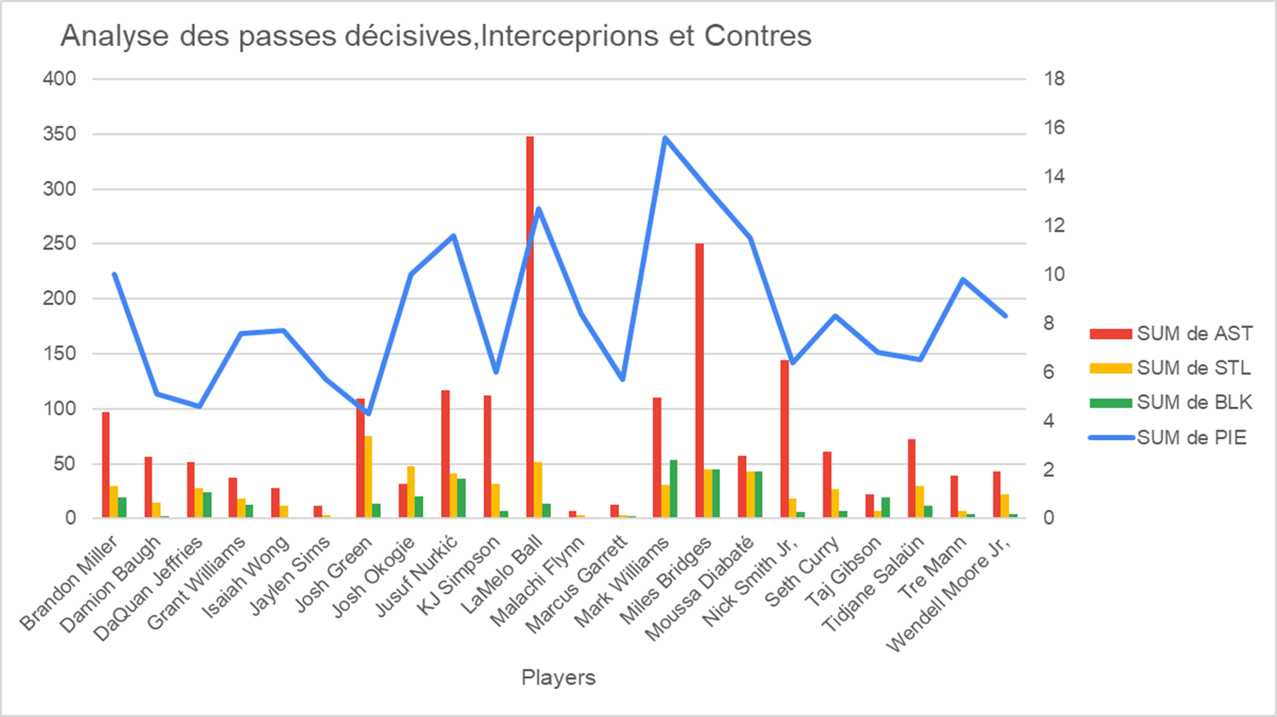
Code | CHA

Players | SUM de PIE | SUM de AST | SUM de STL | SUM de BLK | Somme de OREB | Somme de DREB
Brandon Miller | 10 | 97 | 30 | 19 | 24 | 105
Damion Baugh | 5.1 | 56 | 15 | 2 | 14 | 36
DaQuan Jeffries | 4.6 | 52 | 28 | 24 | 38 | 99
Grant Williams | 7.6 | 37 | 18 | 13 | 18 | 64
Isaiah Wong | 7.7 | 28 | 12 | 0 | 14 | 18
Jaylen Sims | 5.7 | 12 | 3 | 1 | 3 | 3
Josh Green | 4.3 | 109 | 75 | 14 | 54 | 116
Josh Okogie | 10 | 32 | 48 | 20 | 44 | 68
Jusuf Nurkić | 11.6 | 117 | 41 | 36 | 87 | 311
KJ Simpson | 6 | 112 | 32 | 7 | 40 | 68
LaMelo Ball | 12.7 | 348 | 52 | 14 | 47 | 183
Malachi Flynn | 8.4 | 7 | 3 | 0 | 3 | 4
Marcus Garrett | 5.7 | 13 | 3 | 2 | 1 | 5
Mark Williams | 15.6 | 110 | 31 | 53 | 132 | 317
Miles Bridges | 13.5 | 250 | 45 | 45 | 70 | 410
Moussa Diabaté | 11.5 | 57 | 43 | 43 | 185 | 249
Nick Smith Jr, | 6.4 | 144 | 18 | 6 | 12 | 114
Seth Curry | 8.3 | 61 | 27 | 7 | 27 | 88
Taj Gibson | 6.8 | 22 | 7 | 19 | 52 | 70
Tidjane Salaün | 6.5 | 72 | 30 | 12 | 72 | 210
Tre Mann | 9.8 | 39 | 7 | 4 | 12 | 26
Wendell Moore Jr, | 8.3 | 43 | 22 | 4 | 29 | 65
Analyse des rebonds
 | Somme de SUM de OREB | Somme de Sum de DREB | Somme de SUM de PIE
Brandon Miller | 24 | 105 | 10
Damion Baugh | 14 | 36 | 5.1
DaQuan Jeffries | 38 | 99 | 4.6
Grant Williams | 18 | 64 | 7.6
Isaiah Wong | 14 | 18 | 7.7
Jaylen Sims | 3 | 3 | 5.7
Josh Green | 54 | 116 | 4.3
Josh Okogie | 44 | 68 | 10
Jusuf Nurkić | 87 | 311 | 11.6
KJ Simpson | 40 | 68 | 6
LaMelo Ball | 47 | 183 | 12.7
Malachi Flynn | 3 | 4 | 8.4
Marcus Garrett | 1 | 5 | 5.7
Mark Williams | 132 | 317 | 15.6
Miles Bridges | 70 | 410 | 13.5
Moussa Diabaté | 185 | 249 | 11.5
Nick Smith Jr, | 12 | 114 | 6.4
Seth Curry | 27 | 88 | 8.3
Taj Gibson | 52 | 70 | 6.8
Tidjane Salaün | 72 | 210 | 6.5

Analyse_Top15
Étiquettes de lignes | Nombre de points total | FGM | Pourcentage de tirs réussis | Pourcentage de réussite aux tirs à 3 points | Pourcentage de réussite aux lancers francs | Rebonds offensifs | Estimation de l'impact du joueur
Shai Gilgeous-Alexander | 2485 | 859 | 51.9 | 37.5 | 89.8 | 68 | 19.9
Anthony Edwards | 2180 | 719 | 44.7 | 39.5 | 83.7 | 63 | 14
Nikola Jokić | 2072 | 784 | 57.6 | 41.7 | 80 | 203 | 20.6
Giannis Antetokounmpo | 2037 | 791 | 60.1 | 22.2 | 61.7 | 147 | 21
Jayson Tatum | 1930 | 662 | 45.2 | 34.3 | 81.4 | 50 | 15.8
Devin Booker | 1920 | 653 | 46.1 | 33.2 | 89.4 | 75 | 12.2
Tyler Herro | 1840 | 655 | 47.2 | 37.5 | 87.8 | 39 | 13.9
Trae Young | 1839 | 562 | 41.1 | 34 | 87.5 | 38 | 12.9
Cade Cunningham | 1827 | 686 | 46.9 | 35.6 | 84.6 | 56 | 15.2
James Harden | 1801 | 529 | 41 | 35.2 | 87.4 | 55 | 14.5
Karl-Anthony Towns | 1757 | 641 | 52.6 | 42 | 82.9 | 209 | 16.1
Zach LaVine | 1724 | 622 | 51.1 | 44.6 | 82.5 | 22 | 11.5
Jalen Green | 1722 | 607 | 42.3 | 35.4 | 81.3 | 41 | 11.1
Stephen Curry | 1715 | 567 | 44.8 | 39.7 | 93.3 | 42 | 14.5
DeMar DeRozan | 1709 | 624 | 47.7 | 32.8 | 85.7 | 46 | 11.2

Pourcentage de tirs,de 3 points et lancers francs réussis
 | Somme de Pourcentage de tirs réussis | Somme de Pourcentage de réussite aux tirs à 3 points | Somme de Pourcentage de réussite aux lancers francs
Anthony Edwards | 44.7 | 39.5 | 83.7
Cade Cunningham | 46.9 | 35.6 | 84.6
DeMar DeRozan | 47.7 | 32.8 | 85.7
Devin Booker | 46.1 | 33.2 | 89.4
Giannis Antetokounmpo | 60.1 | 22.2 | 61.7
Jalen Green | 42.3 | 35.4 | 81.3
James Harden | 41 | 35.2 | 87.4
Jayson Tatum | 45.2 | 34.3 | 81.4
Karl-Anthony Towns | 52.6 | 42 | 82.9
Nikola Jokić | 57.6 | 41.7 | 80
Shai Gilgeous-Alexander | 51.9 | 37.5 | 89.8
Stephen Curry | 44.8 | 39.7 | 93.3
Trae Young | 41.1 | 34 | 87.5
Tyler Herro | 47.2 | 37.5 | 87.8
Zach LaVine | 51.1 | 44.6 | 82.5
Nombre de points total et Pourcentage des tirs réussis
 | Somme de Nombre de points total | Somme de Pourcentage de tirs réussis
Anthony Edwards | 2180 | 44.7
Cade Cunningham | 1827 | 46.9
DeMar DeRozan | 1709 | 47.7
Devin Booker | 1920 | 46.1
Giannis Antetokounmpo | 2037 | 60.1
Jalen Green | 1722 | 42.3
James Harden | 1801 | 41
Jayson Tatum | 1930 | 45.2
Karl-Anthony Towns | 1757 | 52.6
Nikola Jokić | 2072 | 57.6
Shai Gilgeous-Alexander | 2485 | 51.9
Stephen Curry | 1715 | 44.8
Trae Young | 1839 | 41.1
Tyler Herro | 1840 | 47.2
Zach LaVine | 1724 | 51.1

Analyse_
Code | All
PTS | (Plusieurs éléments)

Players | % de réussite aux tirs | % de réussite à 3 points | % de réussite aux lancers francs | % d'assists | % de rebonds offenssifs | %de rebonds défensifs | % de rebonds totaux | Somme de PTS
Shai Gilgeous-Alexander | 51.9 | 37.5 | 89.8 | 29.9 | 2.5 | 11.2 | 6.9 | 2485
Anthony Edwards | 44.7 | 39.5 | 83.7 | 20.9 | 2.1 | 13.1 | 7.7 | 2180
Nikola Jokić | 57.6 | 41.7 | 80 | 39.8 | 8.3 | 25.2 | 17.3 | 2072

Indicateurs de performances en pourcentage Top 3

